상품제안서
오아 쁘띠팬 미니 무선 휴대용 핸디 선풍기 | 상품코드: F09083

 |  |  |  |  |  |  | 02-412-0044 | www.easy1.co.kr
 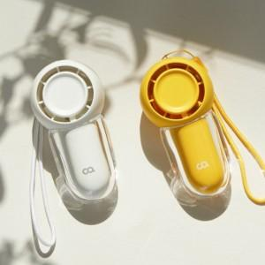 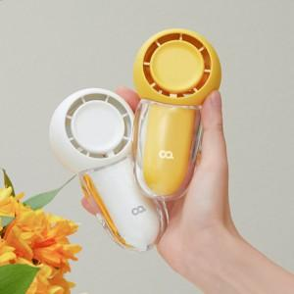

【상세/제작정보】 | 한 손에 쏙 잡히는 내손안에 시원한 바람

【인쇄/포장옵션】 | 레이저 / 포장지포장

【공급단가】 | 수량 | 100~ | 300~ | 500~ | 1,000~ | 3,000~
*VAT별도 | 단가 | 10,470원 | 10,220원 | 10,060원 | 9,810원 | 9,400원

【상품 URL】 | http://www.easy1.co.kr/src/goods_detail.php?gdno=9083

